Hoja 1
Nombre emisora | Frecuencia operación (MHz) | Ancho de banda señal sin demodular (imagen medida) | Emisora cumple parametros de ancho de banda (SI/NO) | Emisora legalmente registrada (SI/NO) | señal L+R (SI/NO) | Pilot (SI/NO) | Señal L-R (SI/NO) | señal RBDS (SI/NO) | Imagen de evidencia señal demodulada
 |  | 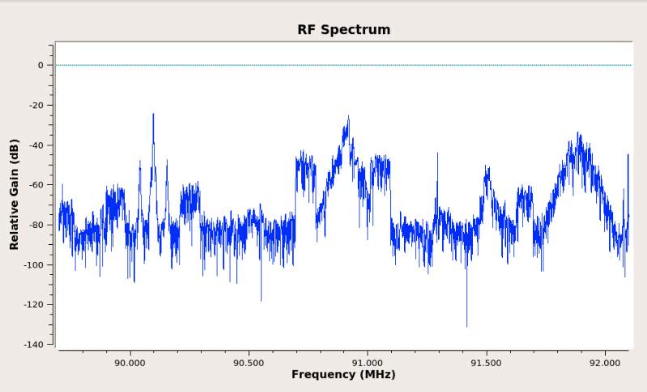 Imagen de referencia |  |  |  |  |  |  | 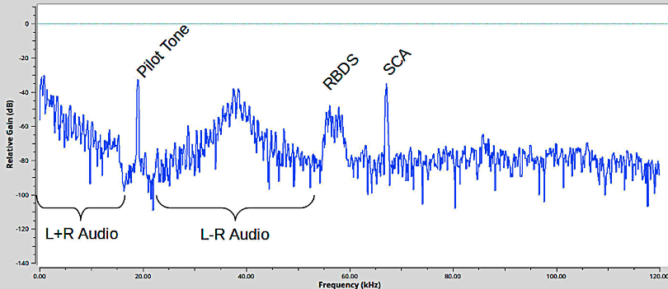 Imagen de referencia
La Exitosa | 89.1 | 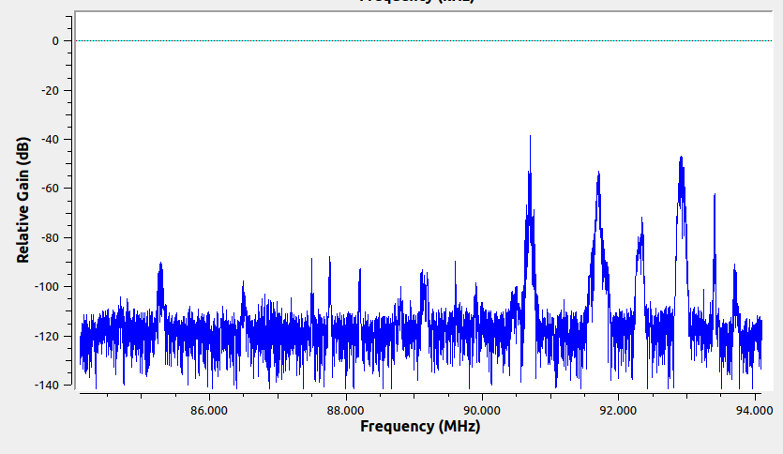 | SI | SI |  | NO | SI | NO | 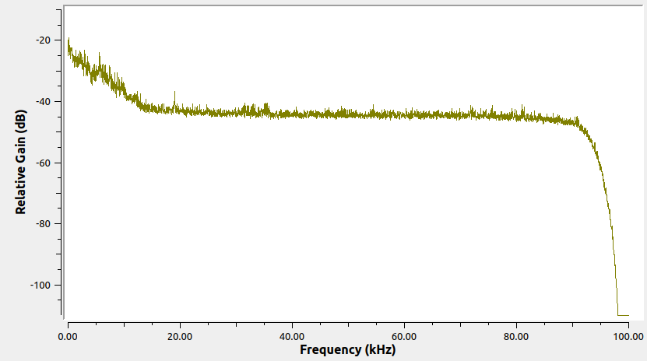
W Radio | 90.7 | 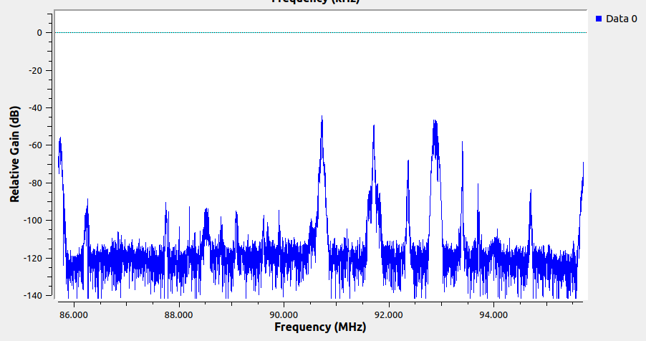 | SI | SI |  | SI | SI | SI | 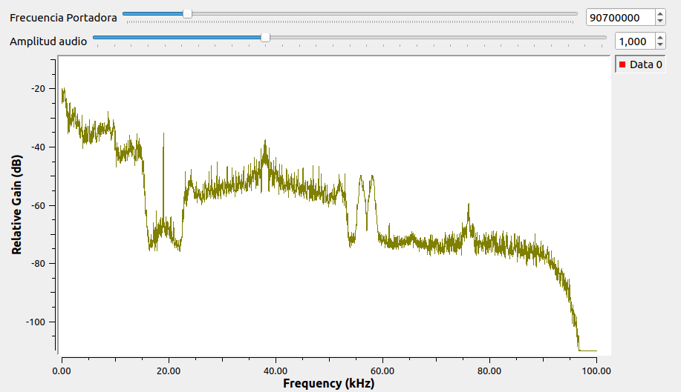
Radio Policía Nacional | 91.7 | 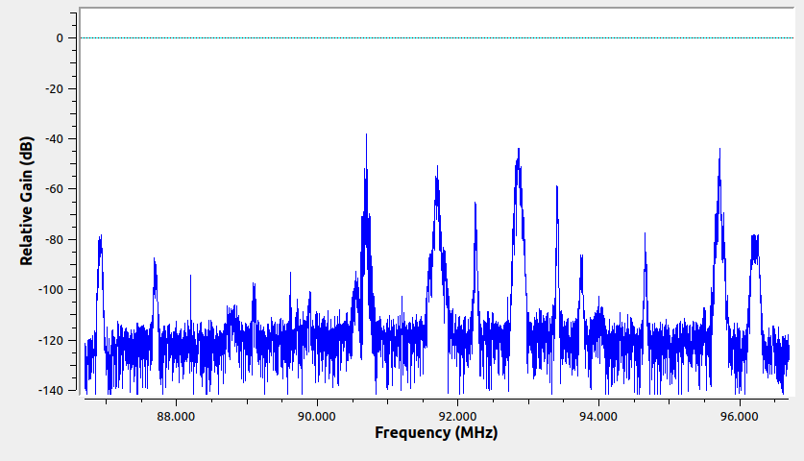 | SI | SI |  | SI | SI | NO | 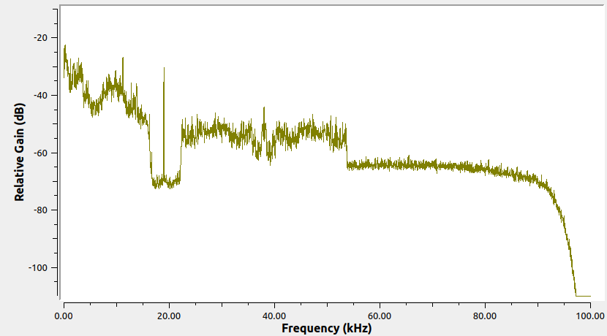
Colombia Estéreo | 92.9 | 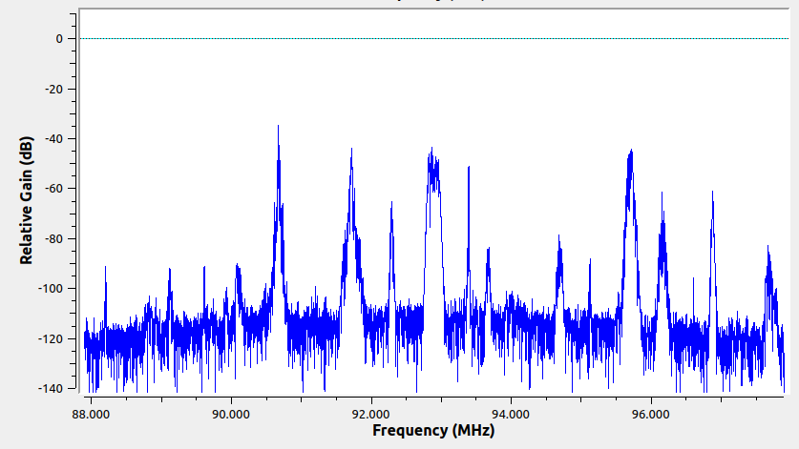 | SI | SI |  | SI | SI | NO | 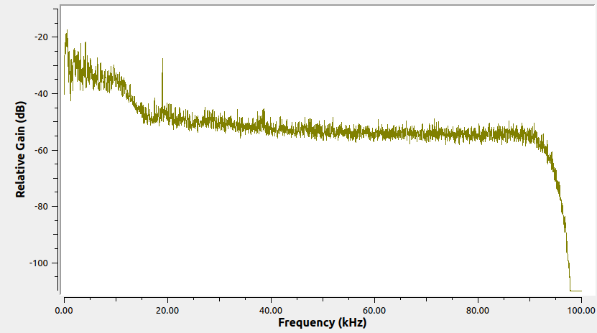
La Brújula FM | 93.4 | 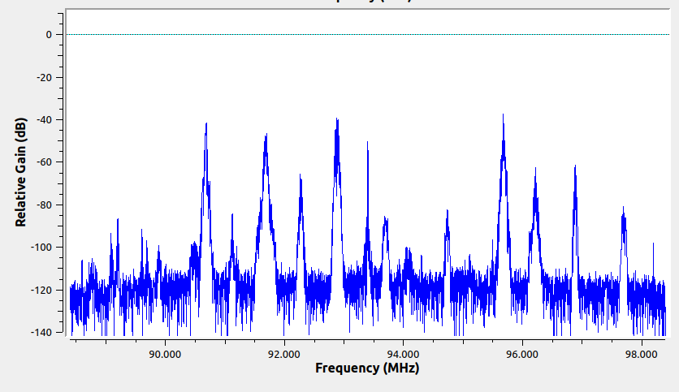 | SI | SI |  | NO | SI | SI | 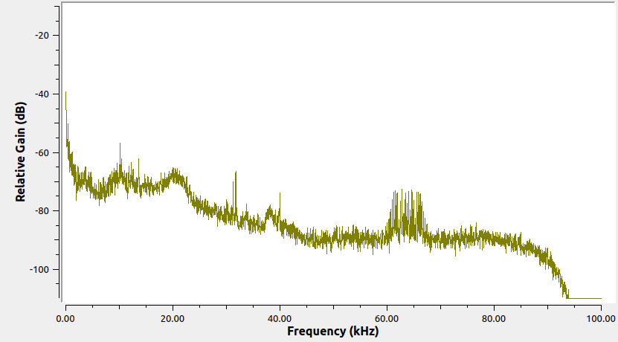
Tropicana | 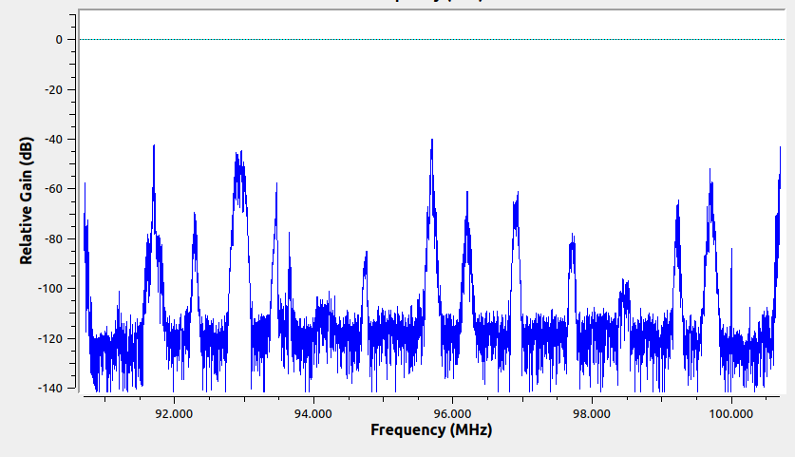 95.7 |  | SI | SI |  | SI | SI | SI | 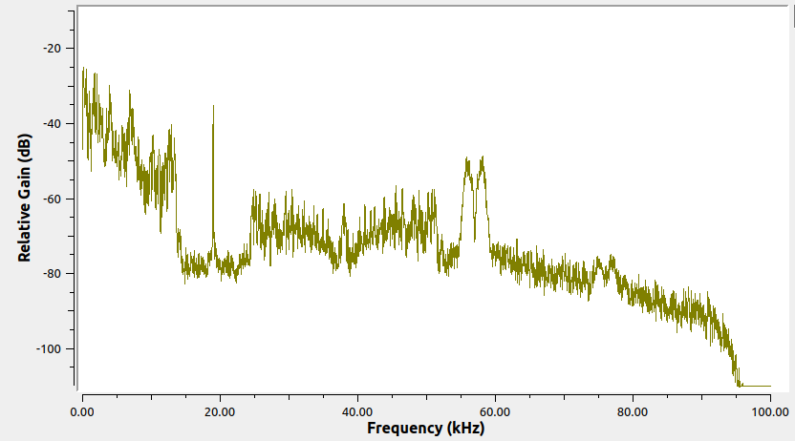
Radio USTA | 96.2 | 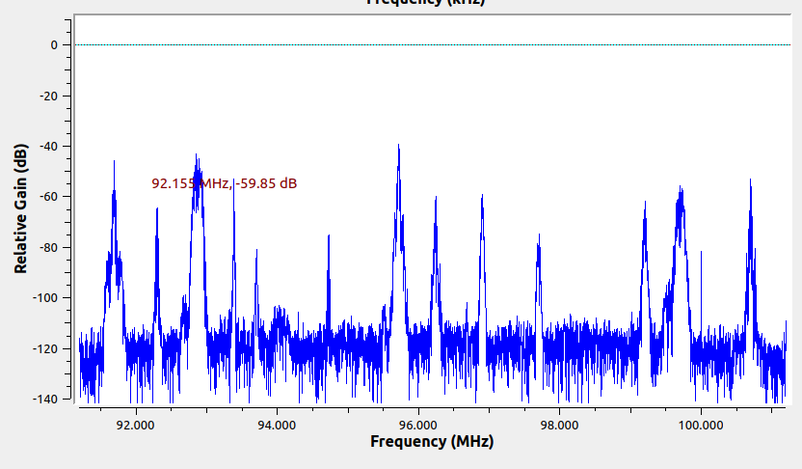 | SI | SI |  | SI | SI | SI | 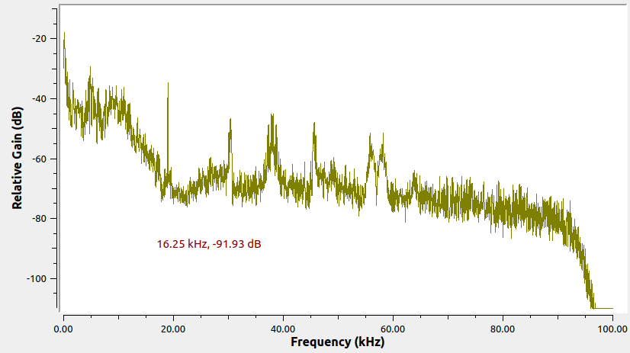
UIS FM | 96.9 | 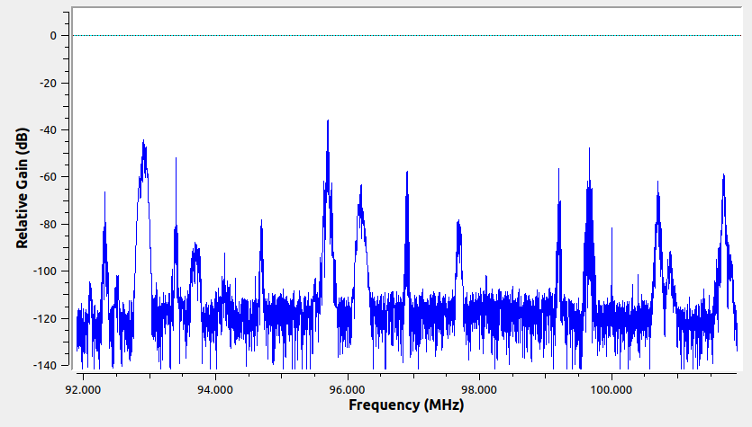 | SI | SI |  | SI | SI | NO | 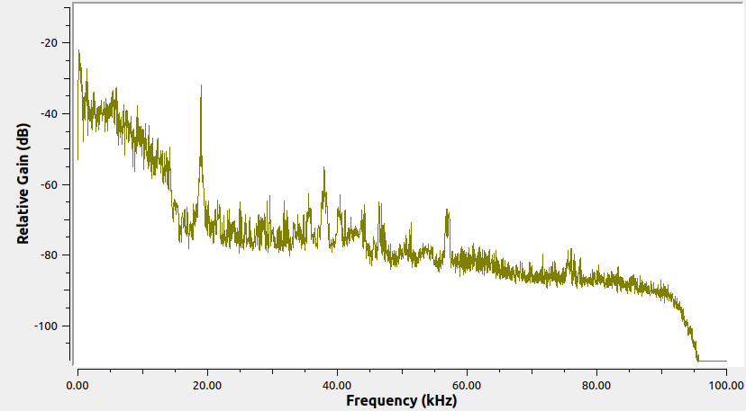
Olímpica Estéreo | 97.7 | 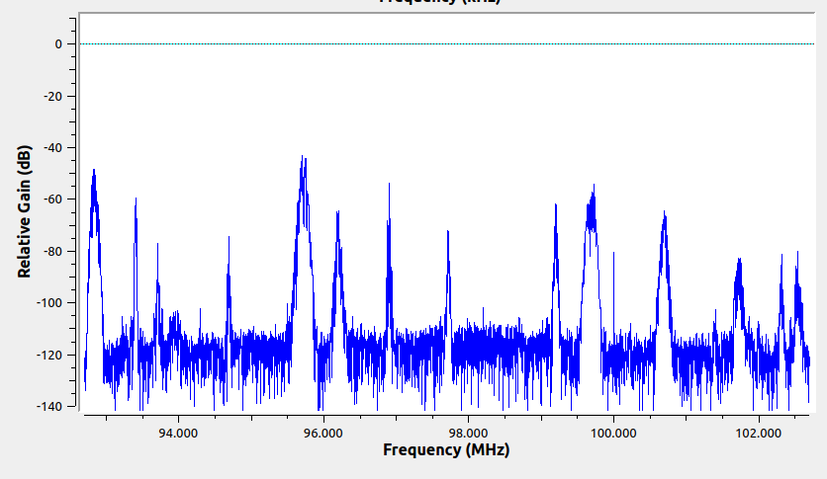 | SI | SI |  | SI | SI | NO | 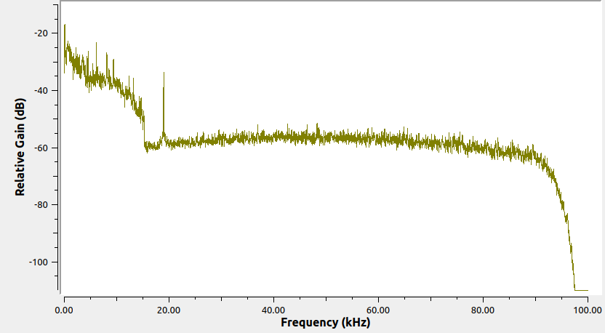
La FM | 99.7 | 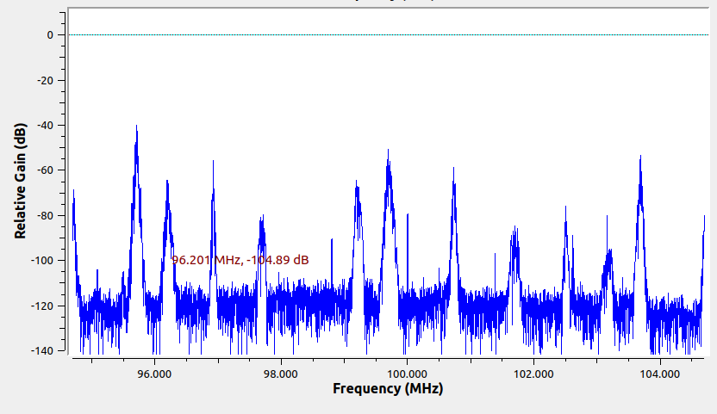 | SI | SI |  | SI | SI | NO | 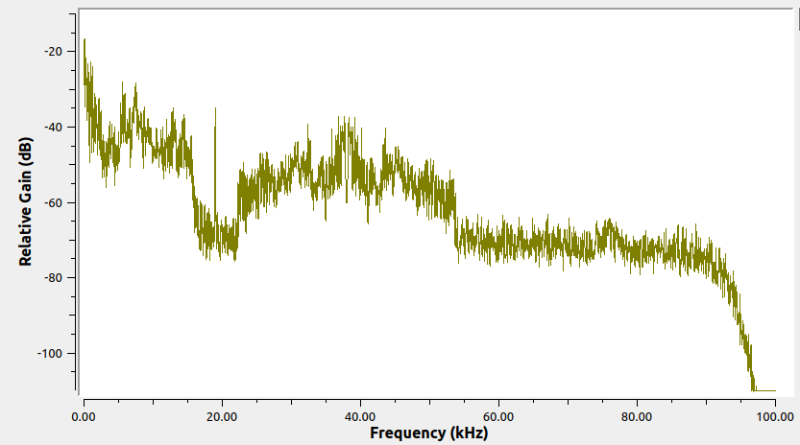
La Guapachosa | 105.1 | 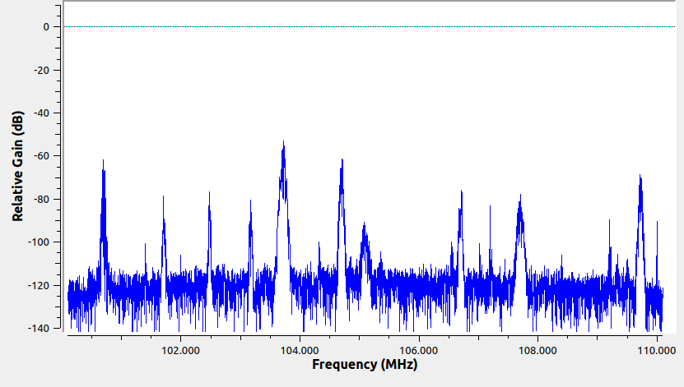 | SI | SI |  | SI | SI | NO | 